关系图
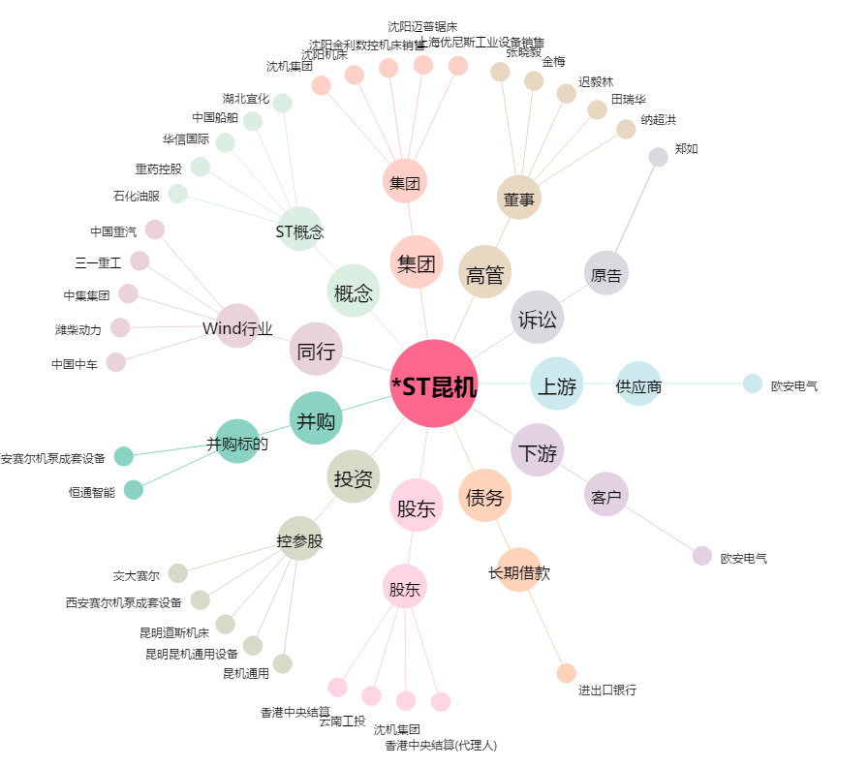
*ST昆机[600806.SH] - 关系概览图

